別表３
（別表３）経営計画及び資金計画

★入力方法
・数式が入っているセルがあります（入力不可です）。
・このページでは、以下のセルが入力可能です。
（１）○年○月期の部分
（２）２年前・１年前の①②④⑥⑧⑪⑬
（３）直近期末の⑪
（４）１年後から８年後の⑪⑮
（５）「付加価値額の算出方法」のチェック欄
※⑪は内訳（普通償却額・特別償却額）を入力してください。
・上記の入力可能なセル以外は、別表３－２で入力してください。このページに反映されます。
 |  |  |  |  |  |  |  |  |  |  |  | （単位 千円）
 |  | ２年前 ( 年 月期） | １年前 ( 年 月期） | 直近期末 ( 年 月期） | １年後 ( 年 月期） | ２年後 ( 年 月期） | ３年後 ( 年 月期） | ４年後 ( 年 月期） | ５年後 ( 年 月期） | ６年後 ( 年 月期） | ７年後 ( 年 月期） | ８年後 ( 年 月期）
①売上高 |  |  |  | 0 | 0 | 0 | 0
②売上原価 |  |  |  | 0 | 0 | 0 | 0
③売上総利益 （①－②） |  |  |  | 0 | 0 | 0 | 0
④販売費及び 一般管理費 |  |  |  | 0 | 0 | 0 | 0
⑤営業利益 |  |  |  | 0 | 0 | 0 | 0
⑥経常利益 |  |  |  | 0 | 0 | 0 | 0
⑦給与支給総額 |  |  |  | 0 | 0 | 0 | 0 |  |  |  |  |  |  |  |  |  |  |  |  |  |  | 付加価値 | 一人当たり | 給与支給
⑧人件費 |  |  |  | 0 | 0 | 0 | 0 |  |  |  |  |  | ★経営の向上の程度を示す指標（別表１）
⑨設備投資額 |  | － | － | － | 0 | 0 | 0 |  |  |  |  |  | 計画終了期 |  |  | 年後（3～8のいずれかの数字を入れてください。）
⑩運転資金 |  | － | － | － | 0 | 0 | 0 |  |  |  |  |  | 項目 |  |  | 現状 |  | 終了時 |  | 伸び率
 | 普通償却額 |  |  |  |  |  |  |  |  |  |  |  | 1 | 付加価値額 |  | 0 |  | #VALUE! |  | #VALUE!
 | 特別償却額 |  |  |  |  |  |  |  |  |  |  |  | 2 | 一人当たりの 付加価値額 |  | #DIV/0! |  | #VALUE! |  | #VALUE!
⑪減価償却額 |  |  |  | 0 | 0 | 0 | 0 |  |  |  |  |  | 3 | 給与支給総額 |  | 0 |  | #VALUE! |  | #VALUE!
⑫付加価値額 （⑤＋⑧＋⑪） |  |  |  | 0 | 0 | 0 | 0
⑬従業員数 |  |  |  | 0 | 0 | 0 | 0 |  |  |  |  |  | ★チェック（⑪減価償却額の別表３－２との整合性）
ご提出の前に
チェック欄が全て○となっていることを確認してください。
⑭一人当たりの付加価値額（⑫÷⑬） |  |  |  | #DIV/0! | #DIV/0! | #DIV/0! | #DIV/0! |  |  |  |  |  | 直近 | 1年後 | 2年後 | 3年後 | 4年後 | 5年後 | 6年後 | 7年後 | 8年後
⑮資金調達額(⑨＋⑩) | 政府系金融 機関借入 | － | － | － |  |  |  |  |  |  |  |  | ○ | ○ | ○ | ○
 | 民間金融機 関借入 | － | － | －
 | 自己資金 | － | － | － |  |  |  |  |  |  |  |  | ★チェック（⑮資金調達額＝⑨設備投資額＋⑩運転資金になっているか）
 | その他 | － | － | － |  |  |  |  |  |  |  |  | 直近 | 1年後 | 2年後 | 3年後 | 4年後 | 5年後 | 6年後 | 7年後 | 8年後
 | 合計 | － | － | － | 0 | 0 | 0 |  |  |  |  |  |  | ○ | ○ | ○

 | （各種指標の算出式） 「給与支給総額」：給与＋賃金＋賞与＋各種手当 「付加価値額」：営業利益＋人件費＋減価償却費 「一人当たりの付加価値額」：付加価値額÷従業員数 「営業利益」：売上総利益（売上高－売上原価）－販売費及び一般管理費

 | （付加価値額等の算出方法） 注）下記については該当があれば原則算入して下さい。
 | 人数、人件費に短時間労働者、派遣労働者に対する費用を算入しましたか。 |  |  |  |  |  |  |  |  | はい |  | 該当なし
 | 減価償却費にリース費用を算入しましたか。 |  |  |  |  |  |  |  |  | はい |  | 該当なし
 | 従業員数について就業時間による調整を行いましたか。 |  |  |  |  |  |  |  |  | はい |  | 該当なし

別表３－２
（別表３－２）中期経営計画（３～８年）及び資金計画の算出根拠資料

１ 既存事業と新規事業 |  |  |  |  |  |  |  |  |  | (単位 千円）
 |  | 直近期末 | １年後 | ２年後 | ３年後 | ４年後 | ５年後 | ６年後 | ７年後 | ８年後
 |  | ( 年 月期) | ( 年 月期) | ( 年 月期) | ( 年 月期) | ( 年 月期) | ( 年 月期) | ( 年 月期) | ( 年 月期) | ( 年 月期)
★入力方法
・数式が入っているセルがあります（入力不可です）。
・このページでは、以下のセルが入力可能です。
（１）○年○月期の部分
（２）直近期末の①②④⑥⑦⑧⑪⑬
（３）１年後から８年後の①②④⑥⑦⑧⑨⑩⑪⑬
※それぞれ、既存事業・新規事業の欄に入力していただくと、
合計が自動で計算されます。
・数値は千円未満を四捨五入して千円単位で記載してください。
※自動で計算されますので、決算書類と不一致の場合もあり得ます。
①売上高 |  | 0 | 0 | 0 | 0
 | 既存事業
 | 新規事業 | -
②売上原価 |  | 0 | 0 | 0 | 0
 | 既存事業
 | 新規事業 | -
③売上総利益 |  | 0 | 0 | 0 | 0
 | 既存事業 | 0 | 0 | 0 | 0
 | 新規事業 | - | 0 | 0 | 0
④販売費及び |  | 0 | 0 | 0 | 0
★記入のポイント ※個人事業主の場合は別タブをご確認ください
⑥「経常利益」
・決算書の経常利益と同値となります。
※令和2年10月改正前の算出方法とは異なりますのでご注意ください。
⑦「給与支給総額」：以下の項目を含んだ総額としてください。
・役員並びに従業員に支払う給料
・賃金及び賞与
・給与所得とされる手当（残業手当、休日出勤手当、家族（扶養）手当、住宅手当等）
※給与所得とされない手当（退職手当等）及び福利厚生費は含みません。
⑧「人件費」：以下の項目を全て含んだ総額としてください。
・売上原価に含まれる労務費（福利厚生費、退職金等を含んだもの）
・一般管理費に含まれる役員給与、従業員給与(通勤費)、賞与及び賞与引当金繰入、福利厚生費(厚生費)、法定福利費、退職金及び退職給与引当金繰入
・派遣労働者、短時間労働者の給与を外注費で処理した場合のその費用
（建設業の外注労務費等で、申請企業が雇用した経費ではない場合は除く）
⑨「設備投資額」 ⑩「運転資金」
・（別表４）設備投資計画及び運転資金計画に記載の金額を新規事業欄に入れてください。
⑪「減価償却費」：以下の項目を含んだ総額としてください。
・売上原価に含まれる、減価償却費、リース料、繰延資産償却
・一般管理費に含まれる、減価償却費、リース料、繰延資産償却
・リース料には、地代・家賃以外の賃借料を含めてください。（賃借料から地代・家賃を除けない場合は含めない）
⑬「従業員数」
・正社員に準じた労働形態である場合には、従業員数に含めてください。その場合、勤務時間により人数を調整してください。（４時間勤務パート２名 → 従業員数を＋１名のように調整）
・派遣労働者や短時間労働者に係る経費を人件費に算入した場合は、従業員数にも加える必要があります。（勤務時間による調整が必要）
・常勤役員及び個人事業主も従業員数に含みます。
・既存事業と新規事業を兼任する方がいる場合や、従業員数が1名の場合には、既存事業と新規事業とで按分して記入してください（0.6人と0.4人など）。
一般管理費 | 既存事業
 | 新規事業 | -
⑤営業利益 |  | 0 | 0 | 0 | 0
 | 既存事業 | 0 | 0 | 0 | 0
 | 新規事業 | - | 0 | 0 | 0
⑥経常利益
⑦給与支給総額 |  | 0 | 0 | 0 | 0
 | 既存事業
 | 新規事業 | -
⑧人件費 |  | 0 | 0 | 0 | 0
 | 既存事業
 | 新規事業 | -
⑨設備投資額 |  | - | 0 | 0 | 0
 | 既存事業 | -
 | 新規事業 | -
⑩運転資金 |  | - | 0 | 0 | 0
 | 既存事業 | -
 | 新規事業 | -
⑪減価償却額 |  | 0 | 0 | 0 | 0
 | 既存事業
 | 新規事業 | -
⑫付加価値額 |  | 0 | 0 | 0 | 0
(⑤+⑧+⑪） | 既存事業 | 0 | 0 | 0 | 0
 | 新規事業 | - | 0 | 0 | 0
⑬従業員数 |  | 0.0 | 0.0 | 0.0 | 0.0
 | 既存事業
 | 新規事業 | -
⑭一人当たり |  | - | - | - | - | - | - | - | - | -
付加価値額 | 既存事業 | #DIV/0! | #DIV/0! | #DIV/0! | #DIV/0!
 | 新規事業 | -

個人事業主の計算方法
★個人事業主の場合の計算方法
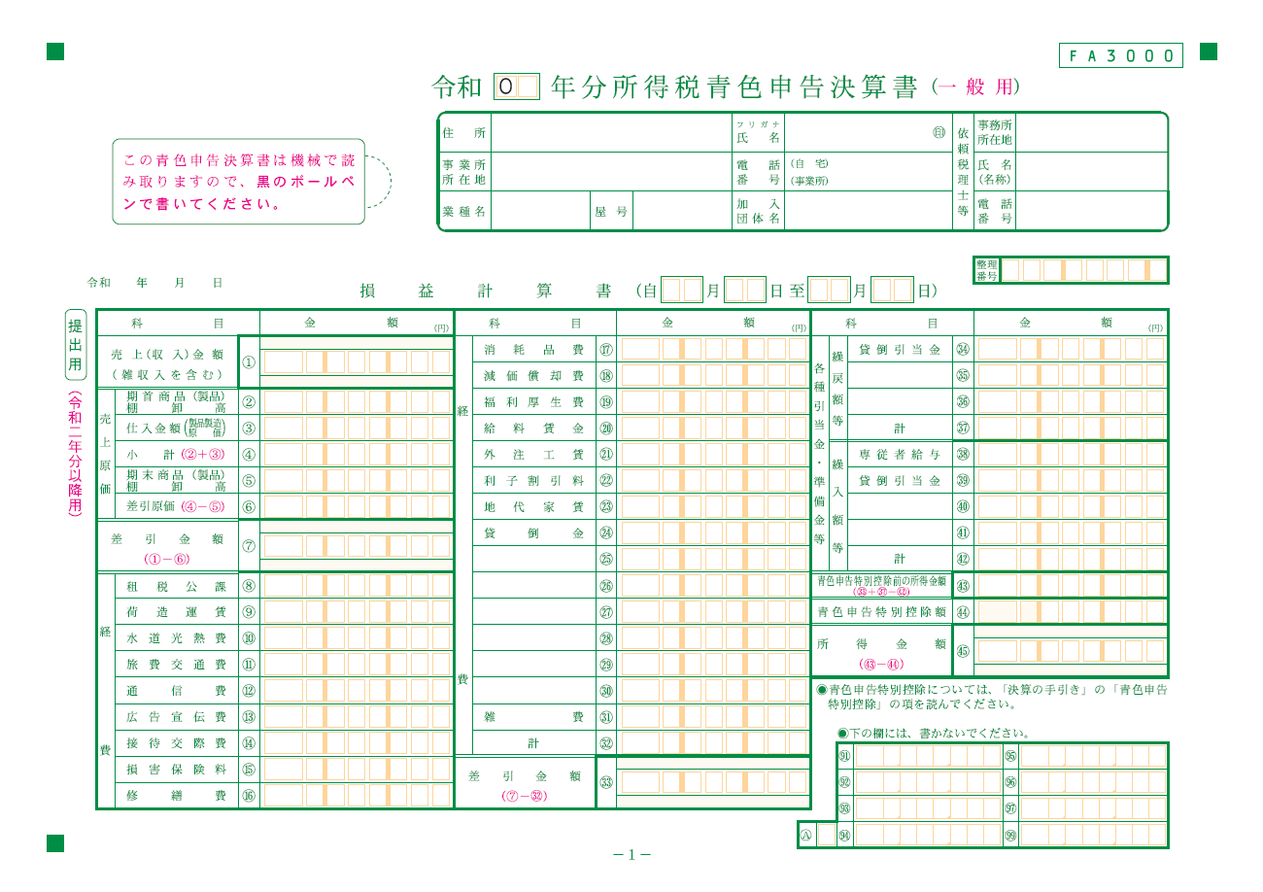
★計算方法
①「売上高」
・青色申告決算書の①売上（収入）金額
②「売上原価」
・青色申告決算書の⑥差引原価
③「売上総利益」
・①「売上高」－②「売上原価」
（＝青色申告決算書の⑦差引金額）
④「販売費及び一般管理費」
・青色申告決算書の
㉜経費計－㉒利子割引料－㊲繰戻額等計＋㊷繰入額等計
⑤「営業利益」
・③「売上総利益」－④「販売費及び一般管理費」
⑥「経常利益」
・⑤「営業利益」から青色申告決算書の㉒利子割引料を引いてください。
⑦「給与支給総額」
・青色申告決算書の
⑳給与賃金＋㊳専従者給与＋㊸青色申告特別控除前の所得額
⑧「人件費」
・青色申告決算書の
⑲福利厚生費＋⑳給与賃金＋○法定福利費＋㊳専従者給与
⑪「減価償却費」
・青色申告決算書の
⑱減価償却費＋○リース料＋○繰延償却資産

